상품제안서
스위스밀리터리 콧털 제거기 | 상품코드: F15148

 |  |  |  |  |  |  | 02-412-0044 | www.easy1.co.kr
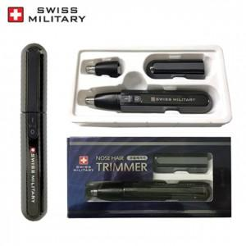

【상세/제작정보】

【인쇄/포장옵션】 | 레이저 / 포장지포장

【공급단가】 | 수량 | 100~ | 300~ | 500~ | 1,000~ | 2,000~
*VAT별도 | 단가 | 7,850원 | 7,560원 | 7,270원 | 6,980원 | 6,800원

【상품 URL】 | https://easy1.co.kr:443/src/goods_detail.php?gdno=15148

